Sheet1
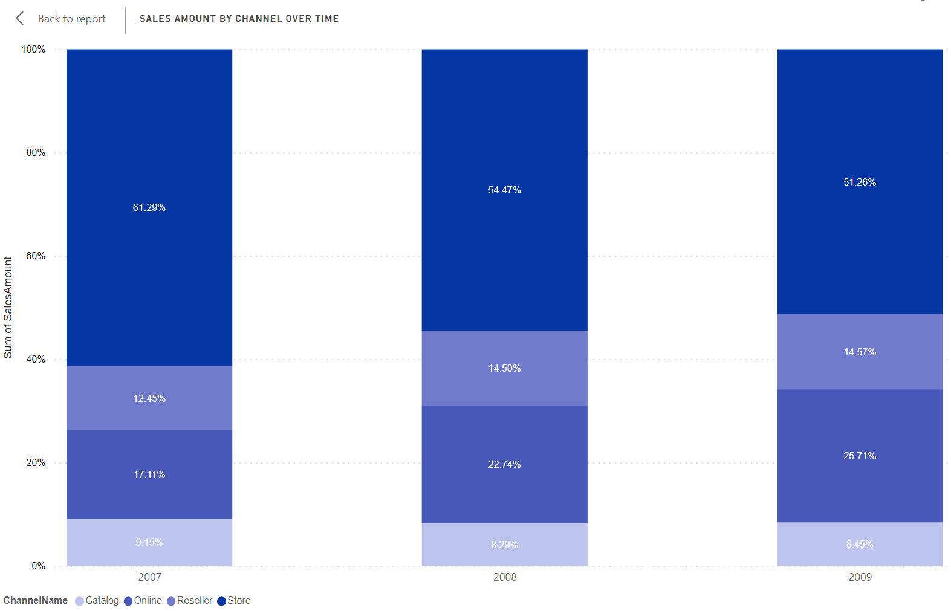
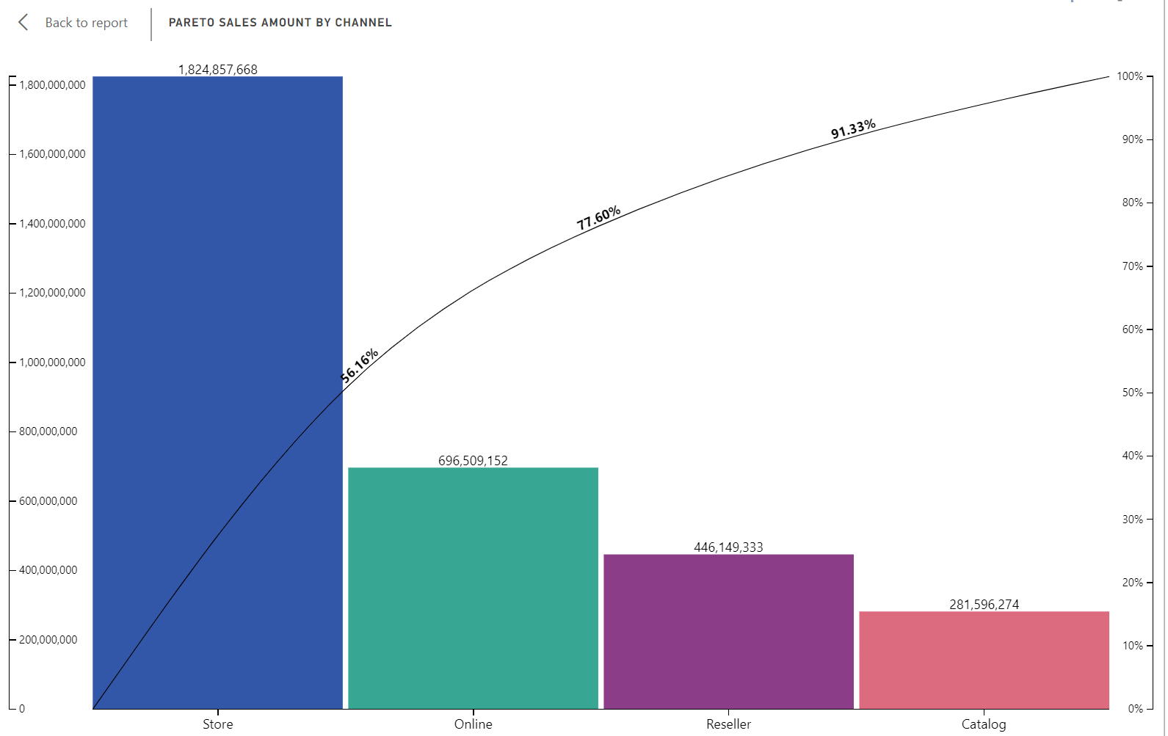

Store Channel là kênh bán hàng chủ yếu của Contoso đóng góp 56.16% Total revenue từ 2007-2008
Revenue YOY của kênh bán hàng Store có dấu hiệu suy yêu giảm từ 61.29% -> 51.2%, cụ thể là giảm 10% trong 2 năm
Trong khi đó kênh bán hàng Online có dấu hiệu tăng trưởng từ 17.11% -> 25.71%, cụ thể tăng 8.6% trong 2 năm
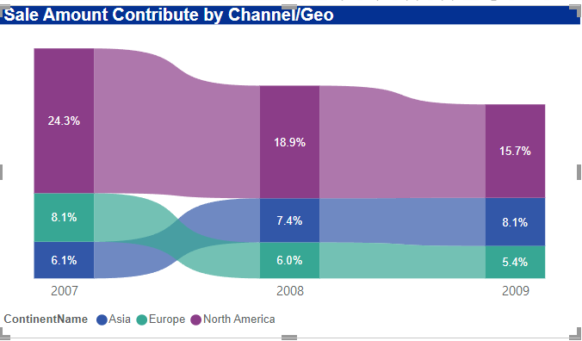
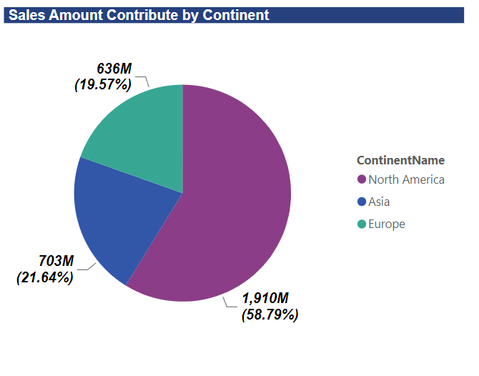
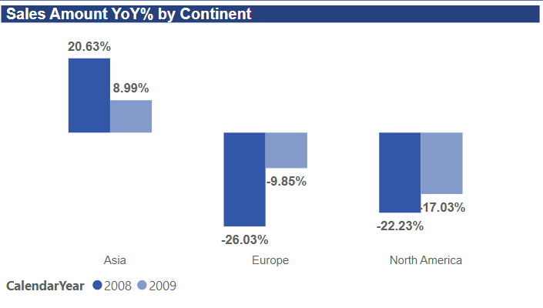

Bắc Mỹ là khu vực đóng góp doanh thu trong 3 năm cao nhất của Contoso với 58.79%
Mặc dù vẫn là khu vực đóng góp doanh thu cao nhất nhưng Bắc Mỹ đang cho thấy dấu hiệu suy giảm từ 24.3% (2007) -> 15.7% (2009)
Trong khi đó revenue của khu vực Châu Á có dấu hiệu tăng trưởng khá khả quan từ 6.1% (2007) -> 8.1% (2009)
Bên cạnh đó Revenue YoY của các khu vực khác đều có dấu hiệu tăng trưởng âm, duy chỉ có khu vực Châu Á là vẫn giữ được mức tăng trưởng dương mặc dù có chậm lại
,cụ thể Revenue YoY của các khu vực tăng trưởng như hình trên

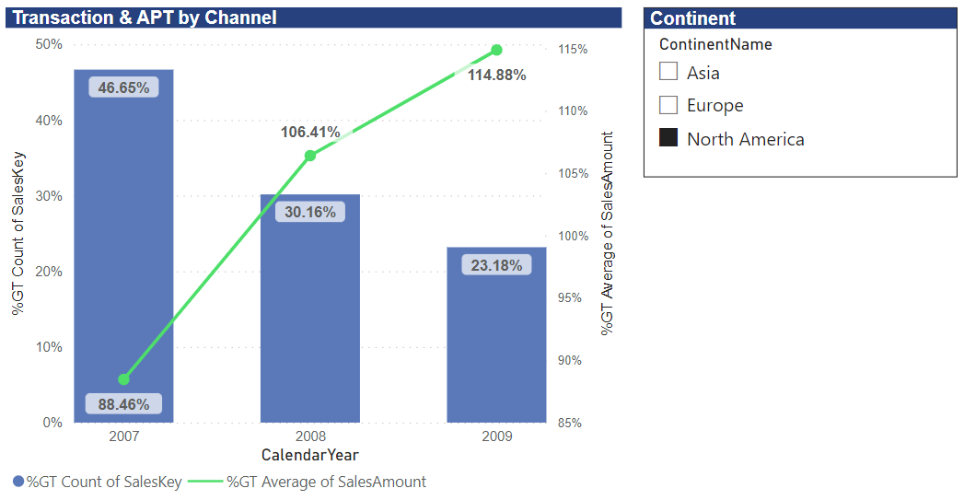
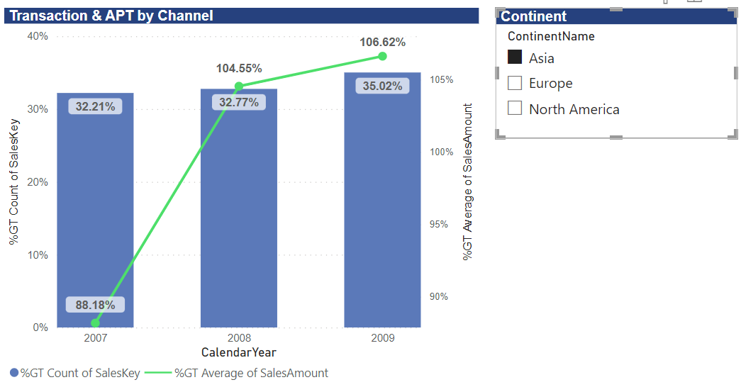

Revenue khu vực NA giảm phần lớn đến từ việc số lượng Transaction giảm, từ 46.65% giảm còn 23.18% vào năm 2009 (cải thiện Transaction khu vực NA, và tiếp tục cải thiện APT, dự kiến tăng
Nhưng thay vào đó APT của khu vực NA đã cải thiện khá tốt với mức tăng 106% (2008 vs 2007) và 114.88% (2009 vs 2008)
Trái ngược với đó là khu vực Asia ghi nhận mức tăng trưởng cả về Transaction lẫn APT, Transaction từ 32% lên 35%, và APT tăng từ 88.18% lên 106.62%

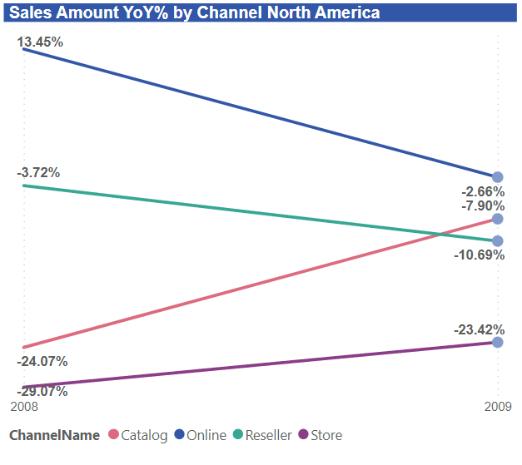

Đẩy mạnh bán hàng potential channel Catalog đối với thị trường NA tăng around 13% vào 2009, dự kiến tăng xấp xỉ 15% ~ 13mio
tiếp tục duy trì cải thiện doanh thu kênh bán hàng Online và Store, dự kiến 2010, tăng

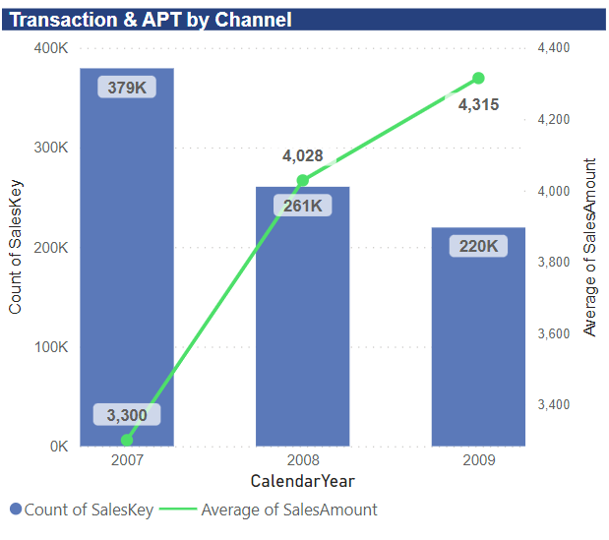

Cải thiện #Transaction và APT khu vực NA, expected contribute to increase ~ 170mio 2010

